工作表1
名稱 | 體積(mm^2) | 照片
1-1 | 747699.0516
1-2 | 961327.352
1-3 | 215591.7959
1-4 | 1180558.1593 | 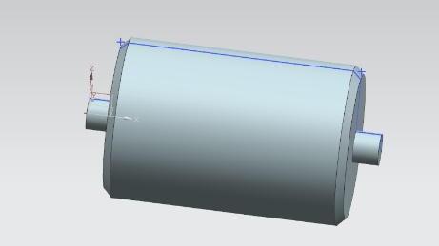
2-1 | 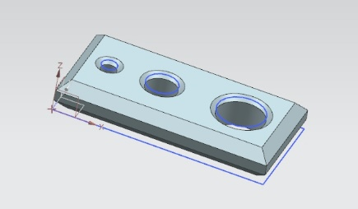 464519.5494
2-2 | 207574.1896
2-3 | 37388.2251
2-4 | 709481.9641 | 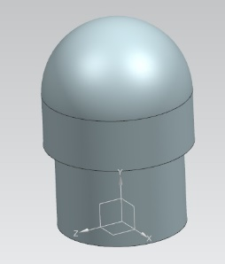
2-5 | 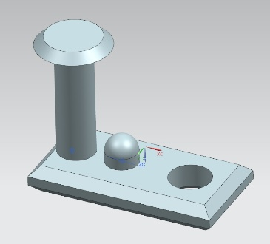 2610310.3426
2-6 | 33677.8232
2-7 | 18802.432 | 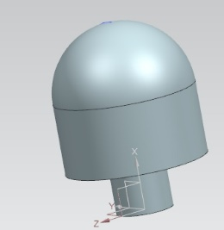
3-1
3-2 | 6659360.666 | 